Estadísticas
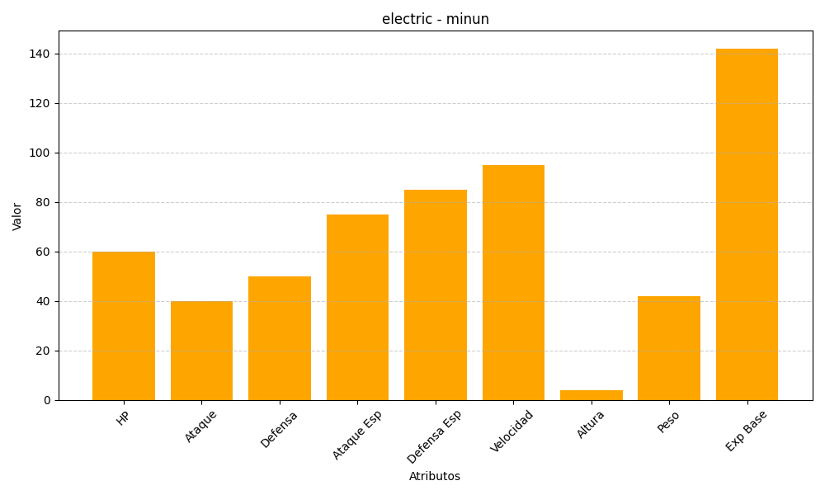
ID | Nombre | Tipo | HP | Ataque | Defensa | Ataque Especial | Defensa Especial | Velocidad | Altura | Peso | Experiencia Base
312 | minun | electric | 60 | 40 | 50 | 75 | 85 | 95 | 4 | 42 | 142

